Накладная-№3
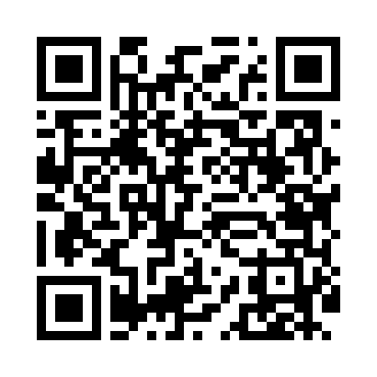
Номер товарно-транспортной накладной: |  |  | Торговый представитель: Kamol aka
Поставщик: Toshkent falcon fly 2 |  |  | Телефон торгового представителя: +998979626299
Дата отгрузки: 12.11.2025 |  |  | Контрагент: Dona zakass
Дата консигнации: |  |  | Адрес:
Доставщик: |  |  | Телефон:
Телефон доставщика:
Время заказа: 12.11.2025 08:52:17
№ | Штрих-код | Название товаров (работ,услуг) | Количество | Количество в кейсе | Цена | Сумма
 |  |  | 41 |  |  | 132.2
1 | 6915641524164 | Пластмасса ликоб 41x16x2 см DB-59-36 | 30 | 30 шт. | 3.60 | 108
2 | 6902011050453 | Асатилар учун пластмассадан ишланган узунчоқ ликоп 34x10x1.5 см DB-67-80 | 10 | 10 шт. | 2.10 | 21
3 | 6921525602538 | Қаҳва қайнатиш учун турка 11 см DB-25-3 | 1 | 1 шт. | 3.20 | 3.20
Итого: 132.2$|->UZS: 1,652,500.00

